Hoja1
 |  |  | 1024 |  | Capacidad de la memoria: | 256 | GB

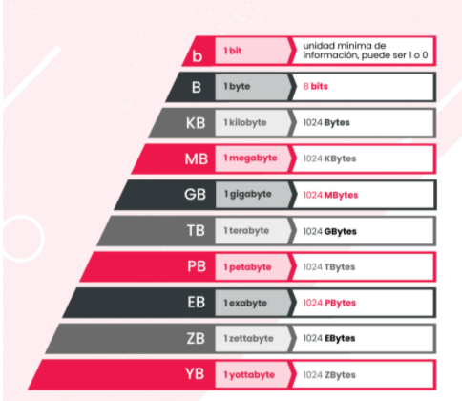
Juegos | Peso | Unidades | Conversión | GB
Bound By Flame | 5200 | Mb | 5.08 | GB
Diablo III | 41 | GB | 41 | GB
DriverClub | 28.86 | GB | 28.86 | GB
Flower | 18000 | Mb | 17.58 | GB
Infamous:Second Son | 0.023438 | Terabytes | 24.00 | GB
Killsone:Shadow Fall SP | 38.5 | GB | 38.5 | GB
Knack | 35.6 | GB | 35.6 | GB
MLB 14 The show | 37.5 | GB | 37.5 | GB
Resogun | 460800 | KB | 0.44 | GB
Trine 2:Compete Story | 2760 | Mb | 2.70 | GB
The last of Us | 48.11 | GB |  | GB
Assassin's Creed IV: Black | 21.1 | GB | 21.1 | GB
Call of Duty: Ghosts | 49 | GB |  | GB
Don't Starve | 609 | Mb | 0.59 | GB
Battlefield 4 | 41.85 | GB |  | GB
 |  |  | 252.95

